逆ネスラック見積申込書
FAX 0120-89-1127

 | 見積申込書 |  |  |  |  |  |  | 【逆ネスラック】 |  |  | 記入日 |  |  |  | 年 | 月 | 日

 | 二重線内の必要事項をご記入下さい。

 | ご依頼主様 | 会社名 |  |  |  |  |  |  |  | 電話
 |  | 住所 |  | 〒 |  |  |  |  |  | FAX

 |  | 役職 |  |  |  |  |  |  |  | お名前
 | ※納品先がご連絡先と異なる場合はご記入下さい。番地等不明の場合は、市町村名まででも結構です。
 | 納品先様 | 会社名 |  |  |  |  |  |  |  | 電話
 |  | 住所 |  | 〒 |  |  |  |  |  | FAX

 |  | 役職 |  |  |  |  |  |  |  | お名前

 | 品名/品番 |  |  |  | 寸法 | W |  | D | H | 耐荷重 | 塗装色 |  | 台数 | 単価 |  | 金額
 | 例 | 逆ネスラック |  |  | 外寸 | 1350 |  | 1200 | 1250 | 1000kg | 青/赤 |  | 10 |  |  | 0
 |  | GNR1312 |  |  | 内寸 | 1250 |  | 1150 | 1200
 | ① |  |  |  | 外寸 |  |  |  |  |  |  |  |  |  |  | 0
 |  |  |  |  | 内寸
 | ② |  |  |  | 外寸 |  |  |  |  |  |  |  |  |  |  | 0
 |  |  |  |  | 内寸
 | ③ |  |  |  | 外寸 |  |  |  |  |  |  |  |  |  |  | 0
 |  |  |  |  | 内寸
 | ④ |  |  |  | 外寸 |  |  |  |  |  |  |  |  |  |  | 0
 |  |  |  |  | 内寸
 | 運 賃 （一式）

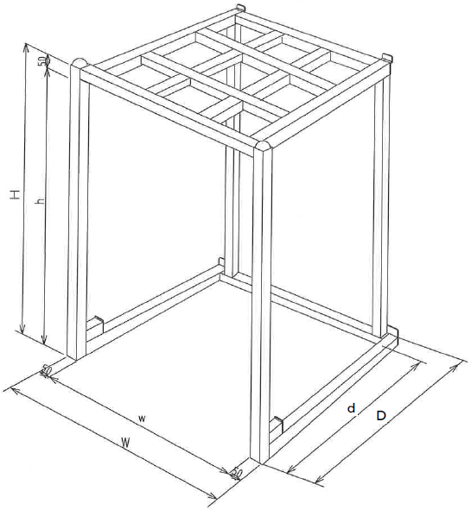
 |  |  |  |  |  |  |  |  |  | 合計金額（税抜）
 |  |  |  |  |  |  |  |  |  | 0

 |  |  |  |  |  |  |  |  |  | ご要望

 | 逆ネスラック

 |  |  | 株式会社ゴーリキ |  |  |  | 本社〒516-0001三重県伊勢市大湊町1125-10 |  |  |  |  | 関東営業所〒272-0802千葉県市川市柏井町1-1902
 |  |  |  |  |  |  |  | TEL 0596-36-2104 FAX 0596-36-6003 |  |  |  |  | TEL 047-710-0207 FAX 047-337-0800

 | 逆ネスラック
 | 中間棚
 | ネスサポート
 | ３面ガード
 | 横バー
 | 縦バー
 | 床板
 | 連結パレット

